anagrafica_aziendale
APPLICARE LA FUNZIONE LOGICA SE CALCOLARE L'INCENTIVO
PRIMA PARTE
Cognome | Dt_nascita | Dt_assunzione | Settore | Stipendio | Età | Anz_lavoro | incentivo 1 | incentivo 2 | incentivo 3 | incentivo 4
Dipendende 1 | 1985-05-04 | 2014-06-06 | Produzione | € 1,676.00 | 37 | 8 | 0 | 100 | 0 | 0
Dipendende 2 | 1997-12-12 | 2019-01-01 | Produzione | € 1,252.00 | 25 | 4 | 0 | 100 | 0 | 0
Dipendende 3 | 1983-12-24 | 2008-01-06 | Amministrazione | € 1,650.00 | 39 | 15 | 100 | 0 | 100 | 0
Dipendende 4 | 1990-02-02 | 2020-01-01 | Produzione | € 1,250.00 | 32 | 3 | 0 | 100 | 0 | 0
Dipendende 5 | 1956-06-05 | 1987-04-05 | Direzione | € 3,680.00 | 66 | 35 | 100 | 0 | 0 | 100
Dipendende 6 | 1985-01-06 | 2010-05-05 | Produzione | € 1,623.00 | 38 | 12 | 100 | 100 | 0 | 0
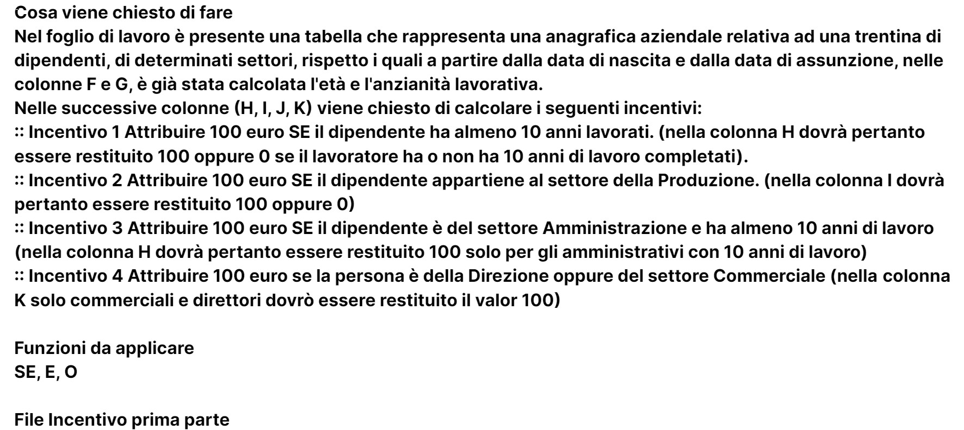
Dipendende 7 | 1992-02-23 | 2011-01-05 | Commerciale | € 2,584.00 | 30 | 12 | 100 | 0 | 0 | 100
Dipendende 8 | 1994-03-06 | 2017-10-14 | Amministrazione | € 1,280.00 | 28 | 5 | 0 | 0 | 0 | 0
Dipendende 9 | 1960-10-18 | 1996-09-05 | Produzione | € 1,750.00 | 62 | 26 | 100 | 100 | 0 | 0
Dipendende 10 | 1989-12-26 | 2013-01-05 | Produzione | € 1,476.00 | 33 | 10 | 0 | 100 | 0 | 0
Dipendende 11 | 1969-03-02 | 1990-05-06 | Direzione | € 3,277.00 | 53 | 32 | 100 | 0 | 0 | 100
Dipendende 12 | 1967-04-21 | 1999-01-05 | Produzione | € 1,670.00 | 55 | 24 | 100 | 100 | 0 | 0
Dipendende 13 | 1990-01-21 | 2017-05-01 | Produzione | € 1,340.00 | 32 | 5 | 0 | 100 | 0 | 0
Dipendende 14 | 1976-11-25 | 2000-01-06 | Amministrazione | € 1,599.00 | 46 | 23 | 100 | 0 | 100 | 0
Dipendende 15 | 1995-08-19 | 2016-01-05 | Produzione | € 1,414.00 | 27 | 7 | 0 | 100 | 0 | 0
Dipendende 16 | 1986-11-20 | 2011-01-05 | Amministrazione | € 1,537.00 | 36 | 12 | 100 | 0 | 100 | 0
Dipendende 17 | 1979-09-08 | 2002-01-05 | Produzione | € 2,152.00 | 43 | 21 | 100 | 100 | 0 | 0
Dipendende 18 | 1994-04-07 | 2020-01-01 | Produzione | € 1,250.00 | 28 | 3 | 0 | 100 | 0 | 0
Dipendende 19 | 1992-02-20 | 2017-04-01 | Produzione | € 1,370.00 | 30 | 5 | 0 | 100 | 0 | 0
Dipendende 20 | 1990-05-03 | 2018-06-01 | Produzione | € 1,310.00 | 32 | 4 | 0 | 100 | 0 | 0
Dipendende 21 | 2000-01-15 | 2020-09-12 | Produzione | € 1,230.00 | 23 | 2 | 0 | 100 | 0 | 0
Dipendende 22 | 1983-04-09 | 2008-01-06 | Commerciale | € 2,768.00 | 39 | 15 | 100 | 0 | 0 | 100
Dipendende 23 | 1984-06-29 | 2007-01-05 | Commerciale | € 2,275.00 | 38 | 16 | 100 | 0 | 0 | 100
Dipendende 24 | 1994-01-28 | 2017-01-05 | Amministrazione | € 1,365.00 | 28 | 6 | 0 | 0 | 0 | 0
Dipendende 25 | 1986-01-06 | 2013-01-05 | Produzione | € 1,414.00 | 37 | 10 | 0 | 100 | 0 | 0
Dipendende 26 | 1993-03-05 | 2014-06-05 | Produzione | € 1,414.00 | 29 | 8 | 0 | 100 | 0 | 0
Dipendende 27 | 1988-08-04 | 2011-09-06 | Produzione | € 1,476.00 | 34 | 11 | 100 | 100 | 0 | 0
Dipendende 28 | 1995-08-24 | 2018-02-01 | Produzione | € 1,270.00 | 27 | 4 | 0 | 100 | 0 | 0

